Fig 1.1
Figura 1.1 Confronto Italia-UE27 del livello di istruzione terziaria, periodo 2019-2023 (val. %)

 | 2019 | 2020 | 2021 | 2022 | 2023
UE27 | 39.6 | 40.7 | 41.5 | 42 | 43.1
Italia | 27.9 | 28.6 | 28.3 | 29.2 | 30.6

Fonte: elaborazioni Inapp su dati Eurostat, 2024

Fig 1.2
Figura 1.2 Percentuale di laureati di età 25-34 anni sul totale degli espatri – Italia, periodo 2019-2023 (val. %)

 | 2019 | 2020 | 2021 | 2022
Italia | 38.7 | 45.6 | 45.7 | 50.6

Fonte: elaborazioni Inapp su dati Istat, 2023

Fig 1.3
Figura 1.3 Confronto Italia-UE27 dell’incidenza dei giovani NEET di 15-29 anni, periodo 2019-2023 (val. %)

 | 2019 | 2020 | 2021 | 2022 | 2023
UE27 | 12.6 | 13.8 | 13.1 | 11.7 | 11.2
Italia | 22.1 | 23.7 | 23.1 | 19.0 | 16.2

Fonte: elaborazioni Inapp su dati Eurostat, 2024

Fig 1.4
Figura 1.4 Confronto Italia-UE27 dell’early school leavers 18-24 anni, periodo 2019-2023 (val. %)

 | 2019 | 2020 | 2021 | 2022 | 2023
UE27 | 10.1 | 10 | 9.8 | 9.7 | 9.5
Italia | 13.3 | 14.2 | 12.7 | 11.5 | 10.5

Fonte: elaborazioni Inapp su dati Eurostat, 2024

Fig 1.5
Figura 1.5 Tasso di occupazione per classi di età – Italia, anno 2023 (val. %)

Classe di età | 2023
15-34 anni | 45.0
35-49 anni | 76.3
50-64 anni | 63.4
15-64 anni | 61.5

Fonte: elaborazioni Inapp su dati Istat, 2024

figura_2.1
Figura 2.1 Composizione (%) del numero dei presi in carico per Programma e mese di presa in carico

 | GG | GOL | ALTRO
2022_01 | 14.9 | 2.6 | 82.5
2022_02 | 16.5 | 2.7 | 80.8
2022_03 | 16.9 | 3.0 | 80.1
2022_04 | 16.5 | 3.7 | 79.9
2022_05 | 15.7 | 4.2 | 80.1
2022_06 | 14.0 | 6.1 | 79.9
2022_07 | 14.1 | 17.8 | 68.1
2022_08 | 13.9 | 55.9 | 30.2
2022_09 | 14.9 | 60.8 | 24.3
2022_10 | 13.8 | 65.0 | 21.2
2022_11 | 13.5 | 63.2 | 23.3
2022_12 | 13.8 | 63.0 | 23.1
2023_01 | 11.1 | 62.9 | 26.0
2023_02 | 12.7 | 60.8 | 26.6
2023_03 | 12.8 | 60.2 | 26.9
2023_04 | 11.1 | 65.7 | 23.2
2023_05 | 5.3 | 72.4 | 22.2
2023_06 | 4.9 | 70.4 | 24.7
2023_07 | 4.1 | 71.8 | 24.1
2023_08 | 3.0 | 78.0 | 18.9
2023_09 | 5.0 | 74.7 | 20.3
2023_10 | 4.8 | 75.8 | 19.4
2023_11 | 4.2 | 76.0 | 19.8
2023_12 | 1.8 | 78.4 | 19.8

Fonte: elaborazioni Inapp su dati MLPS, 2024

tabella_2.1
Tabella 2.1 Presi in carico per fascia di età e alcune caratteristiche. Valori assoluti e percentuali

 | 16-18 anni | 19-21 anni | 22-24 anni | 25-29 anni
 | 10.5 | 28.4 | 24.1 | 37.0
 | 10.7 | 27.7 | 24.0 | 37.5
 | 8.5 | 33.4 | 25.0 | 33.1
 | 12.7 | 30.5 | 23.2 | 33.6
 | 8.2 | 26.2 | 25.1 | 40.6
 | 22.6 | 22.8 | 19.7 | 34.9
 | 13.7 | 31.8 | 23.0 | 31.5
 | 5.3 | 38.7 | 25.4 | 30.6
 | 0.0 | 1.7 | 34.7 | 63.7
 | 0.0 | 1.0 | 23.8 | 75.3
 | 10.0 | 28.3 | 25.4 | 36.3
 | 8.4 | 27.5 | 25.3 | 38.8
 | 8.3 | 28.4 | 24.5 | 38.8
 | 12.2 | 28.7 | 23.0 | 36.1
 | 9.9 | 19.0 | 23.7 | 47.4
 | 10.6 | 29.5 | 24.1 | 35.7
 | 13.1 | 30.9 | 22.5 | 33.5
 | 2.5 | 20.6 | 28.9 | 47.9
 | Totale | 16-18 anni | 19-21 anni | 22-24 anni | 25-29 anni
Totale | 1,010,177 | 105,962 | 286,546 | 243,434 | 374,235 | 10.5 | 28.4 | 24.1 | 37.0

Non Garanzia Giovani | 88.8 | 90.9 | 86.8 | 88.4 | 90.0 | 10.7 | 27.7 | 24.0 | 37.5
Garanzia Giovani | 11.2 | 9.1 | 13.2 | 11.6 | 10.0 | 8.5 | 33.4 | 25.0 | 33.1

Maschi | 50.9 | 61.8 | 54.6 | 48.9 | 46.2 | 12.7 | 30.5 | 23.2 | 33.6
Femmine | 49.1 | 38.2 | 45.4 | 51.1 | 53.8 | 8.2 | 26.2 | 25.1 | 40.6

Fino alla lic. media | 30.4 | 65.2 | 24.3 | 24.8 | 28.7 | 22.6 | 22.8 | 19.7 | 34.9
Qualica professionale | 8.0 | 10.4 | 8.9 | 7.6 | 6.8 | 13.7 | 31.8 | 23.0 | 31.5
Scuola secondaria superiore | 48.6 | 24.4 | 66.1 | 51.2 | 40.3 | 5.3 | 38.7 | 25.4 | 30.6
Laurea triennale | 7.7 | 0.0 | 0.4 | 11.1 | 13.2 | 0.0 | 1.7 | 34.7 | 63.7
Laurea magistrale | 5.4 | 0.0 | 0.2 | 5.3 | 10.9 | 0.0 | 1.0 | 23.8 | 75.3

Nord-Ovest | 18.9 | 18.0 | 18.8 | 19.9 | 18.5 | 10.0 | 28.3 | 25.4 | 36.3
Nord-Est | 17.7 | 14.2 | 17.2 | 18.6 | 18.5 | 8.4 | 27.5 | 25.3 | 38.8
Centro | 16.0 | 12.6 | 16.0 | 16.2 | 16.7 | 8.3 | 28.4 | 24.5 | 38.8
Sud e Isole | 47.4 | 55.2 | 48.0 | 45.2 | 46.2 | 12.2 | 28.7 | 23.0 | 36.1

Stranieri | 11.2 | 10.6 | 7.5 | 11.0 | 14.3 | 9.9 | 19.0 | 23.7 | 47.4
Italiani | 88.8 | 89.4 | 92.5 | 89.0 | 85.7 | 10.6 | 29.5 | 24.1 | 35.7

Non LTU | 75.4 | 94.1 | 82.1 | 70.4 | 68.1 | 13.1 | 30.9 | 22.5 | 33.5
Disoccupati da oltre 6 mesi | 24.6 | 5.9 | 17.9 | 29.6 | 31.9 | 2.5 | 20.6 | 28.9 | 47.9
Fonte: elaborazioni Inapp su dati MLPS, 2024

tabella_2.2
Tabella 2.2 Caratteristiche dei giovani presi in carico per gruppi target

 | Gruppo 1 | Gruppo 2 | Gruppo 3 | Gruppo 4 | Totale | % di riga
 | Gruppo 1 | Gruppo 2 | Gruppo 3 | Gruppo 4
 | 28.4 | 18.6 | 9.3 | 43.7
 | 28.2 | 17.8 | 9.5 | 44.5
 | 31.0 | 26.0 | 7.0 | 36.0
 | 25.6 | 18.8 | 5.8 | 49.8
 | 31.4 | 18.3 | 12.9 | 37.3
 | 42.7 | 6.0 | 10.6 | 40.7
 | 22.4 | 24.0 | 8.8 | 44.8
 | 22.1 | 23.9 | 8.1 | 45.9
 | 39.7 | 44.4 | 3.9 | 12.0
 | 24.8 | 37.8 | 5.9 | 31.4
 | 27.2 | 9.0 | 8.3 | 55.5
 | 28.5 | 2.4 | 14.1 | 55.0
 | 22.5 | 21.2 | 11.6 | 44.8
 | 12.8 | 19.4 | 6.7 | 61.1
 | 21.5 | 20.0 | 10.3 | 48.2
 | 38.9 | 16.8 | 9.0 | 35.3
 | 6.5 |  | 18.4 | 75.0
 | 26.2 |  | 5.5 | 68.3
 | 78.9 |  | 7.1 | 14.1
 | 22.3 | 64.9 | 2.7 | 10.1
 | 66.1 |  | 9.1 | 24.8
 | 38.6 | 10.4 | 17.3 | 33.7
 | 27.3 | 19.5 | 8.4 | 44.8
 | 30.3 | 7.0 | 10.8 | 51.9
 | 29.4 | 10.3 | 12.6 | 47.7
 | 28.5 | 17.6 | 10.4 | 43.6
 | 26.3 | 25.0 | 7.1 | 41.6
 | 30.6 | 21.6 | 8.3 | 39.5
 | 30.2 | 6.6 | 13.1 | 50.1
 | 28.2 | 20.1 | 8.8 | 42.9
 |  |  |  |  |  |  | Gruppo 1 | Gruppo 2 | Gruppo 3 | Gruppo 4
Totale | 214,309 | 140,073 | 69,824 | 329,275 | 753,481 |  | 28.4 | 18.6 | 9.3 | 43.7
 | % di colonna
No GG | 90.0 | 87.2 | 93.1 | 92.4 | 90.8 |  | 28.2 | 17.8 | 9.5 | 44.5
GG | 10.0 | 12.8 | 6.9 | 7.6 | 9.2 |  | 31.0 | 26.0 | 7.0 | 36.0
Genere
Maschi | 45.9 | 51.7 | 31.8 | 58.2 | 51.0 |  | 25.6 | 18.8 | 5.8 | 49.8
Femmine | 54.1 | 48.3 | 68.2 | 41.8 | 49.0 |  | 31.4 | 18.3 | 12.9 | 37.3
Livello di istruzione
Fino alla licenza media | 45.0 | 9.7 | 34.4 | 27.9 | 30.0 |  | 42.7 | 6.0 | 10.6 | 40.7
Scuola secondaria superiore | 45.0 | 73.7 | 54.3 | 58.5 | 57.1 |  | 22.4 | 24.0 | 8.8 | 44.8
Titolo universitario | 10.0 | 16.5 | 11.3 | 13.5 | 12.9 |  | 22.1 | 23.9 | 8.1 | 45.9
Classe di età
16-18anni | 15.7 | 26.9 | 4.7 | 3.1 | 11.3 |  | 39.7 | 44.4 | 3.9 | 12.0
19-21 anni | 24.4 | 56.9 | 17.9 | 20.1 | 28.0 |  | 24.8 | 37.8 | 5.9 | 31.4
22-24 anni | 22.8 | 11.5 | 21.2 | 30.2 | 23.8 |  | 27.2 | 9.0 | 8.3 | 55.5
25-29 anni | 37.1 | 4.7 | 56.1 | 46.6 | 37.0 |  | 28.5 | 2.4 | 14.1 | 55.0
Area geografica
Nord-Ovest | 14.2 | 20.5 | 22.5 | 18.4 | 18.0 |  | 22.5 | 21.2 | 11.6 | 44.8
Nord-Est | 8.0 | 18.5 | 12.9 | 24.8 | 17.7 |  | 12.8 | 19.4 | 6.7 | 61.1
Centro | 12.5 | 17.8 | 18.4 | 18.2 | 16.5 |  | 21.5 | 20.0 | 10.3 | 48.2
Sud e isole | 65.3 | 43.2 | 46.3 | 38.6 | 47.8 |  | 38.9 | 16.8 | 9.0 | 35.3
Condizione anno precedente
Occupato | 7.4 | 0.0 | 63.7 | 55.1 | 32.1 |  | 6.5 |  | 18.4 | 75.0
In cerca di nuova occupazione | 18.0 | 0.0 | 11.6 | 30.4 | 19.5 |  | 26.2 |  | 5.5 | 68.3
In cerca di prima occupazione | 37.9 | 0.0 | 10.4 | 4.4 | 13.7 |  | 78.9 |  | 7.1 | 14.1
Studente | 22.5 | 100.0 | 8.2 | 6.6 | 28.6 |  | 22.3 | 64.9 | 2.7 | 10.1
Altro inattivo | 14.3 | 0.0 | 6.0 | 3.5 | 6.1 |  | 66.1 |  | 9.1 | 24.8
Presenza figli a carico
Si | 13.2 | 5.4 | 18.1 | 7.5 | 9.7 |  | 38.6 | 10.4 | 17.3 | 33.7
No | 86.8 | 94.6 | 81.9 | 92.5 | 90.3 |  | 27.3 | 19.5 | 8.4 | 44.8
Numero componenti nucleo familiare
1 componente | 12.8 | 4.5 | 14.0 | 14.3 | 12.0 |  | 30.3 | 7.0 | 10.8 | 51.9
2 componenti | 12.7 | 6.8 | 16.8 | 13.4 | 12.3 |  | 29.4 | 10.3 | 12.6 | 47.7
3 componenti | 25.1 | 23.7 | 28.0 | 25.0 | 25.0 |  | 28.5 | 17.6 | 10.4 | 43.6
4 componenti | 31.0 | 45.1 | 25.8 | 31.9 | 33.5 |  | 26.3 | 25.0 | 7.1 | 41.6
5 e più componenti | 18.4 | 19.9 | 15.4 | 15.4 | 17.1 |  | 30.6 | 21.6 | 8.3 | 39.5
Cittadinanza
Stranieri | 11.9 | 4.0 | 15.8 | 12.8 | 11.2 |  | 30.2 | 6.6 | 13.1 | 50.1
Italiani | 88.1 | 96.0 | 84.2 | 87.2 | 88.8 |  | 28.2 | 20.1 | 8.8 | 42.9
Fonte: elaborazioni Inapp su dati MLPS, 2024

figura_2.3
Figura 2.3 Incidenza (%) dei giovani avviati a percorsi di politica attiva sul totale dei presi in carico
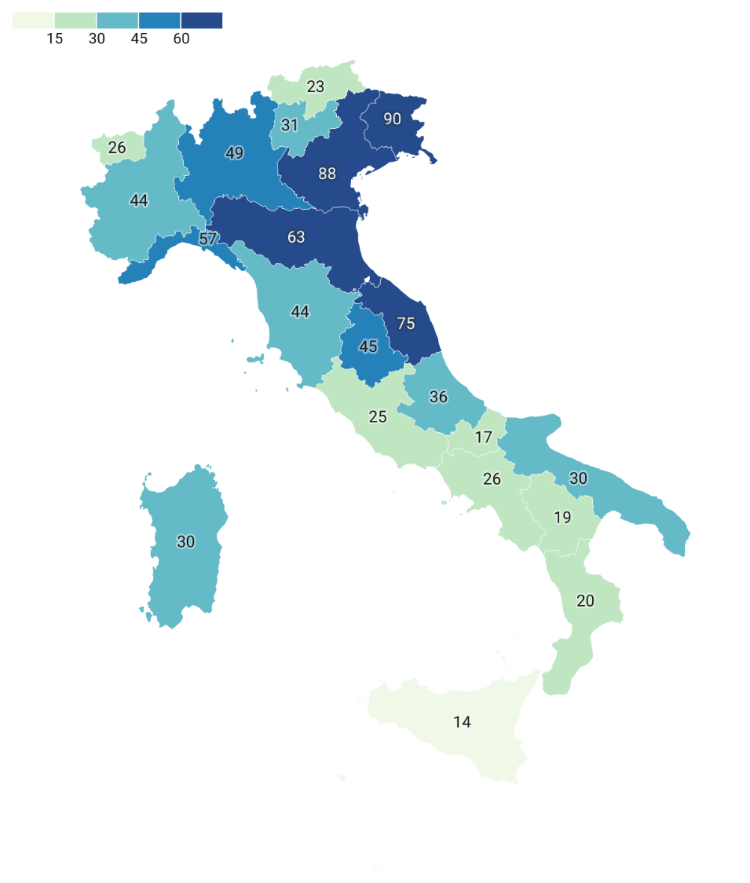

Fonte: elaborazioni Inapp su dati MLPS, 2024 (mappa creata con Datawrapper)

Fig 3.1
 | 2008 | 2008-02 | 2008-03 | 2008-04 | 2008-05 | 2008-06 | 2008-07 | 2008-08 | 2008-09 | 2008-10 | 2008-11 | 2008-12 | 2009 | 2009-02 | 2009-03 | 2009-04 | 2009-05 | 2009-06 | 2009-07 | 2009-08 | 2009-09 | 2009-10 | 2009-11 | 2009-12 | 2010 | 2010-02 | 2010-03 | 2010-04 | 2010-05 | 2010-06 | 2010-07 | 2010-08 | 2010-09 | 2010-10 | 2010-11 | 2010-12 | 2011 | 2011-02 | 2011-03 | 2011-04 | 2011-05 | 2011-06 | 2011-07 | 2011-08 | 2011-09 | 2011-10 | 2011-11 | 2011-12 | 2012 | 2012-02 | 2012-03 | 2012-04 | 2012-05 | 2012-06 | 2012-07 | 2012-08 | 2012-09 | 2012-10 | 2012-11 | 2012-12 | 2013 | 2013-02 | 2013-03 | 2013-04 | 2013-05 | 2013-06 | 2013-07 | 2013-08 | 2013-09 | 2013-10 | 2013-11 | 2013-12 | 2014 | 2014-02 | 2014-03 | 2014-04 | 2014-05 | 2014-06 | 2014-07 | 2014-08 | 2014-09 | 2014-10 | 2014-11 | 2014-12 | 2015 | 2015-02 | 2015-03 | 2015-04 | 2015-05 | 2015-06 | 2015-07 | 2015-08 | 2015-09 | 2015-10 | 2015-11 | 2015-12 | 2016 | 2016-02 | 2016-03 | 2016-04 | 2016-05 | 2016-06 | 2016-07 | 2016-08 | 2016-09 | 2016-10 | 2016-11 | 2016-12 | 2017 | 2017-02 | 2017-03 | 2017-04 | 2017-05 | 2017-06 | 2017-07 | 2017-08 | 2017-09 | 2017-10 | 2017-11 | 2017-12 | 2018 | 2018-02 | 2018-03 | 2018-04 | 2018-05 | 2018-06 | 2018-07 | 2018-08 | 2018-09 | 2018-10 | 2018-11 | 2018-12 | 2019 | 2019-02 | 2019-03 | 2019-04 | 2019-05 | 2019-06 | 2019-07 | 2019-08 | 2019-09 | 2019-10 | 2019-11 | 2019-12 | 2020 | 2020-02 | 2020-03 | 2020-04 | 2020-05 | 2020-06 | 2020-07 | 2020-08 | 2020-09 | 2020-10 | 2020-11 | 2020-12
 | 15.6 | 15.6 | 15.7 | 15.8 | 16.0 | 16.4 | 16.3 | 16.4 | 16.6 | 16.9 | 17.6 | 18.0 | 19.2 | 19.8 | 20.4 | 20.8 | 21.2 | 21.3 | 21.8 | 22.0 | 22.2 | 22.2 | 22.1 | 22.1 | 22.5 | 22.7 | 22.4 | 22.7 | 22.6 | 22.5 | 22.4 | 22.4 | 22.4 | 22.2 | 22.0 | 22.3 | 22.3 | 22.4 | 22.4 | 22.2 | 22.2 | 22.2 | 22.5 | 22.5 | 22.6 | 22.9 | 23.1 | 23.3 | 23.5 | 23.6 | 24.0 | 24.0 | 24.3 | 24.1 | 24.4 | 24.7 | 24.9 | 25.0 | 25.3 | 25.2 | 25.5 | 25.5 | 25.2 | 25.2 | 25.0 | 25.0 | 25.1 | 25.1 | 25.3 | 25.0 | 25.0 | 24.9 | 25.0 | 24.8 | 24.7 | 24.3 | 24.0 | 24.1 | 23.9 | 23.6 | 23.7 | 23.5 | 23.5 | 23.2 | 23.0 | 23.1 | 23.0 | 22.6 | 22.3 | 22.5 | 22.1 | 22.0 | 22.2 | 22.2 | 21.6 | 21.7 | 21.4 | 21.3 | 21.1 | 20.9 | 20.8 | 20.6 | 20.7 | 20.5 | 20.2 | 20.0 | 20.3 | 19.7 | 19.4 | 19.2 | 19.0 | 19.0 | 19.0 | 18.4 | 18.3 | 18.1 | 18.1 | 17.9 | 17.8 | 17.7 | 17.4 | 17.3 | 17.1 | 16.8 | 16.5 | 16.6 | 16.5 | 16.7 | 16.5 | 16.6 | 16.2 | 16.0 | 16.1 | 16.1 | 15.9 | 15.8 | 15.6 | 15.3 | 15.4 | 15.2 | 15.4 | 15.5 | 15.6 | 15.5 | 15.6 | 15.6 | 15.4 | 16.6 | 17.5 | 18.4 | 19.0 | 19.1 | 18.2 | 18.0 | 17.9 | 18.2

Figura 3.1 Andamento del tasso di disoccupazione giovanile in Europa

Fonte: elaborazioni Inapp su dati Eurostat (codice dati online: une_rt_m), 2021

Fig 4.1
Figura 4.1 Distribuzione delle risorse del PN GDL 2021-2027 per Priorità (val. %)

 | Priorità 1 - Facilitare l’ingresso al lavoro dei giovani | 55.0
 | Priorità 2 - Favorire il lavoro delle donne e delle persone in condizioni di vulnerabilità | 16.7
 | Priorità 3 - Formare nuove competenze di lavoratori nel digitale e nelle transizioni ecologiche | 15.7
 | Priorità 4 - Modernizzare i servizi per il lavoro e le politiche attive | 10.6
 | Priorità 5 - Assistenza tecnica | 2.0

Fonte: elaborazioni Inapp su dati del PN GDL, 2022

Fig 4.5
Figura 4.5 Risorse FSE+ Priorità Occupazione giovanile per ripartizione territoriale e obiettivo
specifico (val. %)

 | Obiettivo specifico a) per il miglioramento dell'occupazione | Obiettivo specifico f) per la parità di accesso all’istruzione/formazione
Più sviluppate | 66.6 | 33.4
In transizione | 79.7 | 20.3
Meno sviluppate | 57.8 | 42.2

Fonte: elaborazioni Inapp su dati PR FSE+, 2022

Fig 5.2
 | 1
Figura 5.2 Azioni nella fase dell’Offerta (val. %)

Politiche attive del lavoro | 88.2
Istruzione | 11.8

Fonte: elaborazioni Inapp su dati PR FSE+, 2022

Fig 5.3
Figura 5.3 Numero di tipologia di azioni programmate per regione
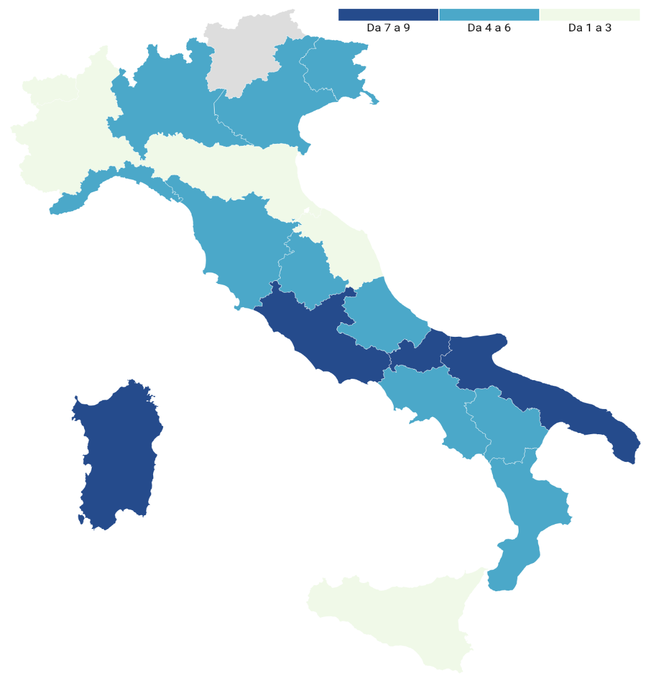

Fonte: elaborazioni Inapp su dati PR FSE+ (mappa creata con Datawrapper), 2022

Fig 5.4
Figura 5.4 Offerta di misure relative all’istruzione per tipologia di azione (val. %)

 | Azioni contro la dispersione scolastica e la povertà educativa | Azioni di educazione per la sostenibilità | Azioni per l’orientamento e la transizione scuola-lavoro | Percorsi di alta formazione (assegni e dottorati di ricerca) | Sussidi per l'accesso allo studio
Totale | 5 | 1 | 10 | 7 | 7

Fonte: elaborazioni Inapp su dati PR FSE+, 2022

Fig 6.1
Figura 6.1 – Numerosità degli avvisi per regione
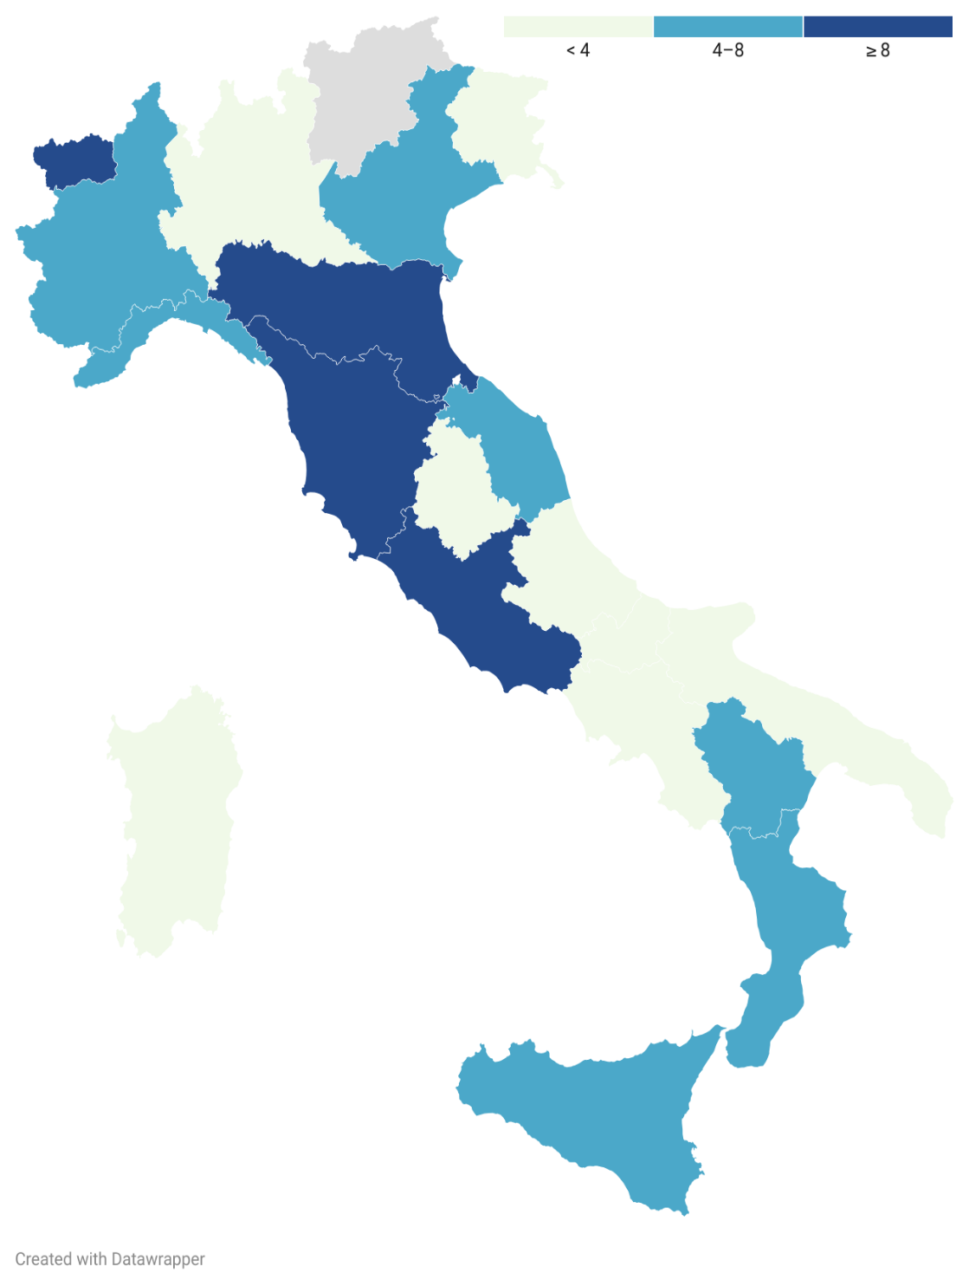

Fonte: elaborazioni Inapp su dati regionali (mappa creata con Datawrapper), 2024

Fig 6.2
Figura 6.2 Tempo intercorso tra la data di approvazione dei PR FSE+ 2021-2027 e l’emanazione
del primo avviso per regione
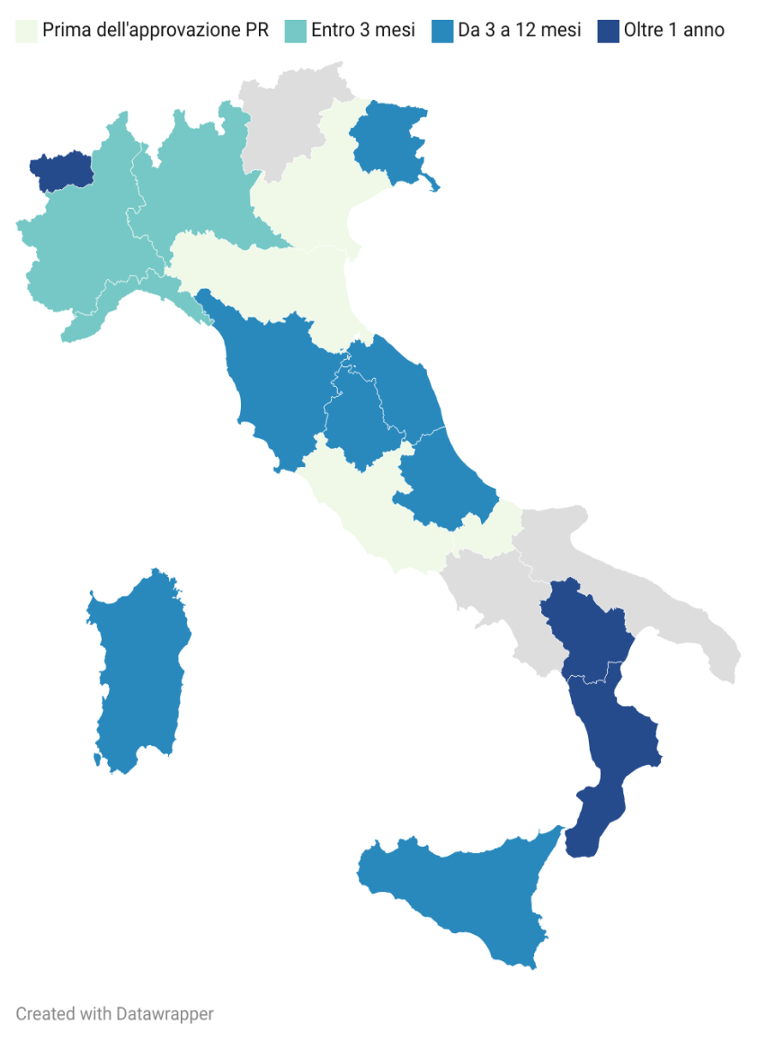

Fonte: elaborazioni INAPP su dati regionali (mappa creata con Datawrapper), 2024

Fig 6.3
Figura 6.3 Offerta di misure di politica attiva per tipologia di azione (v.a.)

Intervento | Totale
Formazione professionalizzante | 37
Formazione per l'inserimento lavorativo | 4
Altra formazione | 3
Apprendistato | 8
Tirocinio-Work experience | 4
Incentivi all'assunzione | 6
Autoimpiego | 3
Mobilità | 1
Percorsi integrati | 3
Altre azioni | 3
Fonte: elaborazioni Inapp su dati regionali, 2024

Fig 6.4
Figura 6.4 Risorse (FSE+ e altre risorse) messe a bando per tipologia di azione di PAL (val. %)

 | FSE+ | %
Mobilità | 380000 | 0.1
Tirocinio-Work experience | 2771404 | 0.4
Autoimpiego | 7510000 | 1.1
Formazione per l'inserimento lavorativo | 11153360 | 1.6
Altra formazione | 13480000 | 1.9
Altre azioni | 17000000 | 2.4
Percorsi integrati | 17413005 | 2.5
Incentivi all'assunzione | 25125760.95 | 3.6
Apprendistato | 68457610.51 | 10.1
Formazione professionalizzante | 518547058.4 | 76.3
 | 681838198.86 | 100.0

Fonte: elaborazioni Inapp su dati regionali, 2024

Fig 6.5
Figura 6.5 Risorse (FSE+ e altre risorse) messe a bando sulla formazione professionalizzante per
ripartizione geografica e tipo di formazione (val. %)

 | %formazione | Formazione professionalizzante di tipo tecnico superiore (ITS) | Forrmazione per l’acquisizione della qualifica o del diploma professionale (IeFP terzo e quarto anno) | Formazione professionalizzante di tipo tecnico superiore (ITS) | Forrmazione per l’acquisizione della qualifica o del diploma professionale (IeFP terzo e quarto anno)
Più sviluppate | 71.6 | 9.0 | 91.0 | 6.5 | 65.1
In transizione | 52.7 | 26.6 | 73.4 | 14.0 | 38.7
Meno sviluppate | 91.7 | - | 100.0 | - | 91.7
Italia | 76.3 | 6.6 | 93.4 | 5.0 | 71.3

Fonte: elaborazioni Inapp su dati regionali, 2024

Fig 6.6
Figura 6.6 Distribuzione delle risorse messe a bando per tipologia di azione di istruzione (val. %)

Azioni contro la dispersione scolastica e la povertà educativa | 37.9
Azioni per l’orientamento e la transizione scuola-lavoro | 14.6
Percorsi di alta formazione (assegni di ricerca e dottorati di ricerca) | 39.3
Sussidi per l'accesso allo studio | 8.2
Totale complessivo | 100

Fonte: elaborazioni Inapp su dati regionali, 2024

